Arkusz1
Wykonawca wypełnia pola zielone |  |  |  |  |  |  |  |  | załącznik nr 2.4

KOSZTORYS- wyposażenie do pracowni języka polskiego
L.P. | Wykaz produktów | opis | zdjęcie poglądowe | Jednostka miary | Ilość | Cena jednostkowa netto | Wartość netto | VAT (%) | wartość VAT | wartość brutto
1 | stolik | Wysokość: 63 cm Szerokość: 42 cm Głębokość: 35 cm Wykonanie korpusu: Płyta laminowana, Metal Wykończenie korpusu: Matowe Wykonanie nóżek: Metal Półki wykonane z płyty MDF - wykończone laminatem w kolorze dębu. Rama mebla to wysokiej jakości metal, pomalowany w odcieniu czarnym - metodą proszkową, powierzchnia jest gładka i jednolita. Wysokość górnej półki 18 cm, dolnej - 34 cm | 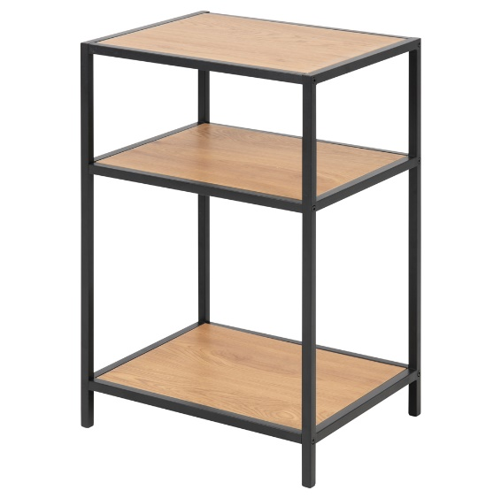 | sztuka | 1 |  | 0.00 zł |  | 0.00 zł | 0.00 zł
 |  |  |  |  |  | Razem | 0.00 zł |  | 0.00 zł | 0.00 zł

 |  |  |  |  |  |  | ____________________________ (pieczątka i podpis upoważnionego przedstawiciela Wykonawcy)
postępowanie nr 02/10/2023

 |  |  |  |  |  |  |  |  |  |  | …………………………

